FichaCampo
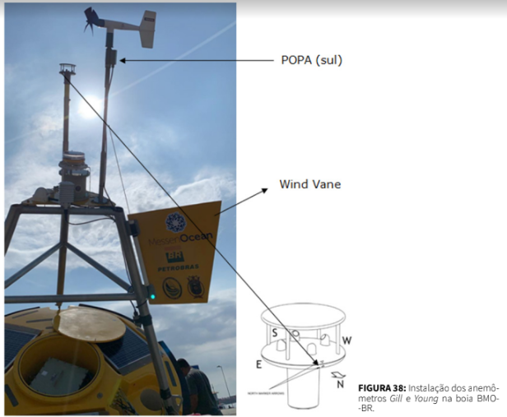 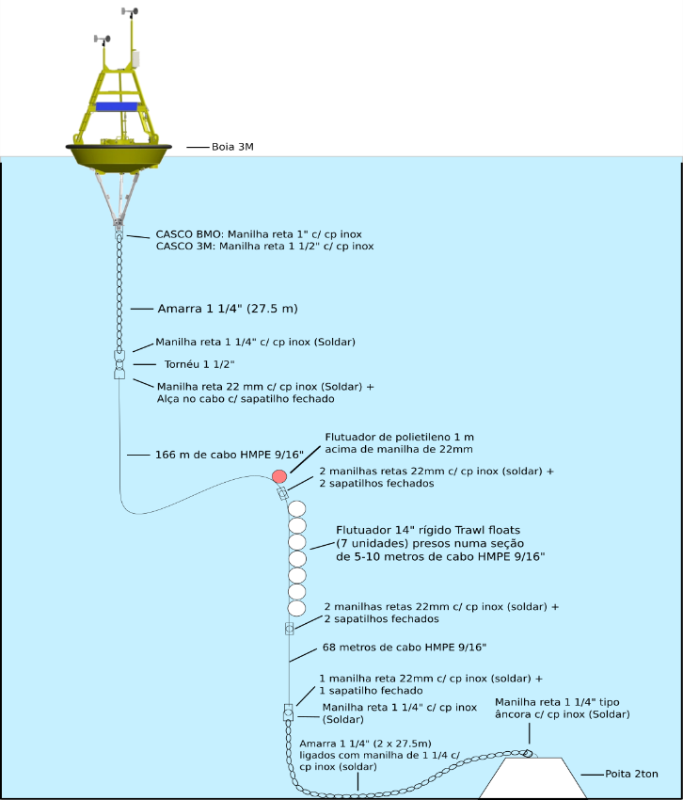
Ficha de Campo |  |  |  | Estação: | AXYS039 |  | AUV ( ) | AXYS ( X ) | BMO ( )
Comissão: |  |  | Responsável: |  |  |  | Data:
Latitude: |  |  | Longitude: |  |  |  | Prof.local:
Argos ID: |  |  | INMARSAT ID: |  |  |  | MMSI:
ID | Pendências Previstas |  |  |  |  |  |  |  | Status
1 | Pintura da boia |  |  |  |  |  |  |  | ok
2 | Montagem de banco de baterias e paineis solares |  |  |  |  |  |  |  | ok
3 | Confecção e passagem dos cabos |  |  |  |  |  |  |  | ok
4 | Instalação de estruturas e suportes |  |  |  |  |  |  |  | ok
5 | Instalação dos sensores e equipamentos acessórios |  |  |  |  |  |  |  | ok
6 | Teste de transmissão, comunicação e coleta de dados
7 | Isolamento elétrico de conexões (vedação com silicone)
8 | Vedação do casco (silicone nos prensa-cabo)
9 | Calibração de bussolas (ADCP e Ondógrafos)
10 | Fixar Rastreador satelital
11 | Ajustar orientação dos anemometros e fazer marcações nos postes
12 | Passar fita de cobre no ADCP
13 | Configuração de lanterna Carmanah (protocolo marinha)
14 | Checklist de parafusos arruelas e porcas necessarios para operação
15 | Configurar rastreador satelital (no local de fundeio)

Problemas em aberto na Estação
KEY | DATA INÍCIO | PRIORIDADE | PROBLEMA |  |  | RESUMO DO PROBLEMA

Tipo de Manobra (assinale apenas 1)
Instalação ( ) |  | Manutenção ( ) |  | reinstalação( ) |  | Desinstalação ( ) |  | Resgate ( )

Motivo e Objetivos da Manobra

Observações:
Orientação do anemômetro ultrassonico: Marcação do sensor oposta ao leme ou Sul da boia (BMO) Orientação do anemômetro analógico: Face da caixa de passagem alinhada ao leme ou Sul da boia (BMO) Orientação do Ondógrafo Triaxys: Marcação do sensor alinhada com o leme ou Sul da boia (BMO) Orientação do Ondógrafo SBG: Marcação do sensor alinhada com o leme ou Sul da boia (BMO) Verificar a presença de dummy plug na porta de comunicação numero 1 (ADCP) Inserir sachê de sílica em todas as caixas da boia

Boas Práticas
Lubrificar O-ring dos conectores com lubrificante apropriado Lubrificar conectores com graxa apropriada Utilizar alcool isopropilico para limpeza de conectores emborrachados Utilizar limpa contatos para limpeza de conectores metalicos Preencher Conectores BullGin com Silicone Vedar prensas cabo com silicone Passar LockTite 277nos parafusos de estruturas

Horário de Início da navegação |  |  |  |  | Horário Término da navegação
Horário de Início da Manobra |  |  |  |  | Horário Término da Manobra

Condições ambientais no ínicio da manobra |  | Sem Chuva ( ) |  |  | Chuva Fraca ( ) |  |  | Chuva Forte ( )
 |  | Ventos Fracos ( ) |  |  | Vento Moderado ( ) |  |  | Ventos Fortes ( )
 |  | Mar Calmo ( ) |  |  | Ondas Moderadas ( ) |  |  | Ondas Altas ( )
 |  | Correntes Fracas ( ) |  |  | Correntes Moderadas ( ) |  |  | Correntes Fortes ( )

Informações sobre embarcação, tripulação e mergulho
Embarcação : |  |  |  |  | Embarcação de apoio:
Comt. Embarcação: |  |  |  |  | Imediato Emb. :
Chefe de operações: |  |  |  |  | Responsável:
Mergulhadores:
Equipe PNBOIA:
Terceiros (nomes e empresa):
CheckList Procedimentos e Ficha de Campo |  |  |  |  |  | AXYS039

Checklist de Fotografias Obrigatórias (Após manobra de movimentação de carga)
Casco da boia |  |  | Tripé |  |  | Orientação anemômetros
Cabos dos sensores |  |  | Linha de fundeio |  |  | Orientação ondógrafos
Sensores |  |  | Estruturas e suportes |  |  | Charuto |  | Poita
Comprimento linha de fundeio: |  | 0 | Painel Solar |  |  | Prensas cabo

Checklist de Fotografias Obrigatórias (Durante a comissão)
Embarcação |  |  | Material Embarcado |  |  | Chegando / Saindo da Estação
Caixa dentro / fora |  |  | Mergulhador |  |  | Anemômetros
Conector ADCP |  |  | Estruturas e suportes |  |  | Rastreador |  | Boia
Est. Meteorológica |  |  | Painel Solar |  |  | Fotos para Marketing

Conservação das Estruturas (OK = ótimo estado; Observação = foi observada alguma anomalia/observação; Foi Subst = foi substituído). Descrever as observações/anomalias abaixo.

ADCP [Estação contém ADCP: SIM ( X ) NÃO ( ) DEIXAR EM BRANCO O QUE NÃO INSPECIONADO!
ADCP |  | OK( ) Observação( ) Substituição( ) |  |  | Anodos ADCP |  | OK( ) Observação( ) Substituição( )
Suporte ADCP |  | OK() Observação( ) Substituição( ) |  |  | Transdutores ADCP |  | OK( ) Observação( ) Substituição( )
Conector/Cabo |  | OK( ) Observação( ) Substituição( ) |  |  | Dummy plug 5 pinos |  | OK( ) Observação( ) Substituição( )
Incrustação |  | Muita ( ) Média ( ) Pouca ( ) |  |  | Número de Série: |  | AQD17412
Observações:

DataLoger [Estação contém DataLoger: SIM ( X ) NÃO ( ) DEIXAR EM BRANCO O QUE NÃO INSPECIONADO!
DataLoger |  | OK( ) Observação( ) Substituição( ) |  |  | Bateria interna |  | OK( ) Observação( ) Substituição( )
Portas de entrada |  | OK( ) Observação( ) Substituição( ) |  |  | Cartão de memória |  | OK( ) Observação( ) Substituição( )
Número de Série |  | WM506270 |  |  | Conexões |  | OK( ) Observação( ) Substituição( )
Observações

Termohigrômetro [Estação contém Termohigrômetro: SIM ( X )NÃO ( )] DEIXAR EM BRANCO O QUE NÃO INSPECIONADO!
Termohigrômetro |  | OK( ) Observação( ) Substituição( ) |  |  | Sup. Termohigrômetro |  | OK( ) Observação( ) Substituição( )
Conector/cabo |  | OK( ) Observação( ) Substituição( ) |  |  | Número de Série: |  | 82254091
Observações:

Piranômetro [Estação contém Piranômetro : SIM ( X ) NÃO ( )] DEIXAR EM BRANCO O QUE NÃO INSPECIONADO!
Piranômetro |  | OK( ) Observação( ) Substituição( ) |  |  | Suporte Piranômetro |  | OK( ) Observação( ) Substituição( )
Resistor do Piranômetro |  | OK( ) Observação( ) Substituição( ) |  |  | Conector/cabo |  | OK( ) Observação( ) Substituição( )
Observações: |  |  |  |  | Número de Série: |  | PY114490

Barômetro [Estação contém Barômetro : SIM ( X ) NÃO ( )] DEIXAR EM BRANCO O QUE NÃO INSPECIONADO!
Barômetro |  | OK() Observação( ) Substituição( ) |  |  | Suporte Barômetro |  | OK() Observação( ) Substituição( )
Conector/cabo |  | OK( ) Observação( ) Substituição( ) |  |  | Duto Barômetro |  | OK( ) Observação( ) Substituição( )
Observações: |  |  |  |  | Número de Série: |  | b332077

Anemômetro Ultrassônico GILL [Estação contém anemômetro: SIM ( X )NÃO ( )] DEIXAR EM BRANCO O QUE NÃO INSPECIONADO!
Sensor de Vento |  | OK( ) Observação( ) Substituição( ) |  |  | Suporte do sensor |  | OK() Observação( ) Substituição( )
Conector/Cabo |  | OK( ) Observação( ) Substituição( ) |  |  | Altura aproximada:
Observações: |  |  |  |  | Número de Série: |  | 23310067

Anemômetro Analógico Young [Estação contém anemômetro: SIM ( X )NÃO ( )] DEIXAR EM BRANCO O QUE NÃO INSPECIONADO!
Sensor de Vento |  | OK ( ) Observação ( ) Foi Subst ( ) |  |  | Suporte do sensor |  | OK ( ) Observação ( ) Foi Subst ( )
Conector/Cabo |  | OK ( ) Observação ( ) Foi Subst ( ) |  |  | Altura aproximada:
Observações: |  |  |  |  | Número de Série: |  | 194213

Estação Meteorológica [Estação contém MetPack: SIM ( )NÃO ( X )] DEIXAR EM BRANCO O QUE NÃO INSPECIONADO!
Sensor |  | OK( ) Observação( ) Substituição( ) |  |  | Suporte da estação |  | OK( ) Observação( ) Substituição( )
Conector/Cabo |  | OK( ) Observação( ) Substituição( ) |  |  | Altura aproximada:
Observações: |  |  |  |  | Número de Série:

UCMO [Estação contém ondógrafo: SIM ( ) NÃO ( )] DEIXAR EM BRANCO O QUE NÃO INSPECIONADO!
Controlador Solar |  | OK() Observação( ) Substituição( ) |  |  | Conectores |  | OK() Observação( ) Substituição( )
Sílica |  | OK( ) Observação( ) Substituição( ) |  |  | Timer:
Número de Série: |  |  |  |  | Observações:

Ondógrafo AXYS [Estação contém ondógrafo: SIM ( X ) NÃO ( )] DEIXAR EM BRANCO O QUE NÃO INSPECIONADO!
Ondógrafo |  | OK() Observação( ) Substituição( ) |  |  | Conector/cabo |  | OK() Observação( ) Substituição( )
Orientação |  | OK() Observação( ) Substituição( ) |  |  | Número de série: |  | TRO08352
Observações:

Ondógrafo SBG [Estação contém ondógrafo: SIM ( ) NÃO ( )] DEIXAR EM BRANCO O QUE NÃO INSPECIONADO!
Ondógrafo |  | OK ( ) Observação ( ) Foi Subst ( ) |  |  | Cabo ondógrafo |  | OK ( X ) Observação ( ) Foi Subst ( )
Orientação |  | OK ( ) Observação ( ) Foi Subst ( ) |  |  | Número de série:
Observações:

Rastreador Satelital [Estação contém ondógrafo: SIM ( X ) NÃO ( )] DEIXAR EM BRANCO O QUE NÃO INSPECIONADO!
Rastreador |  | OK ( ) Observação ( ) Foi Subst ( )
Raio de passeio |  |  |  |  | Número de Série: |  | 010-009-9370557
Observações:

AIS [Estação contém ondógrafo: SIM ( ) NÃO ( X )] DEIXAR EM BRANCO O QUE NÃO INSPECIONADO!
AIS |  | OK ( ) Observação ( ) Foi Subst ( )
Observações: |  |  |  |  | Número de Série:

Demais estruturas DEIXAR EM BRANCO O QUE NÃO INSPECIONADO! & RISCAR O QUE NÃO SE APLICA!
Módulo de comando |  | OK( ) Observação( ) Substituição( ) |  |  | Suporte da Caixa |  | OK( ) Observação( ) Substituição( )
Controlador Solar |  | OK( ) Observação( ) Substituição( ) |  |  | Painel Solar |  | OK( ) Observação( ) Substituição( )
SBG |  | OK( ) Observação( ) Substituição( ) |  |  | Suporte Painel Solar |  | OK( ) Observação( ) Substituição( )
Data logger |  | OK( ) Observação( ) Substituição( ) |  |  | Termohigrômetro |  | OK( ) Observação( ) Substituição( )
Refletor radar |  | OK( ) Observação( ) Substituição( ) |  |  | Fiação |  | OK( ) Observação( ) Substituição( )
Lanterna |  | OK( ) Observação( ) Substituição( ) |  |  | Antenas |  | OK( ) Observação( ) Substituição( )
Boia |  | OK( ) Observação( ) Substituição( ) |  |  | Bateria |  | OK( ) Observação( ) Substituição( )
Corrente Boia |  | OK( ) Observação( ) Substituição( ) |  |  | Cabo Boia |  | OK( ) Observação( ) Substituição( )

CheckList Procedimentos e Ficha de Campo |  |  |  |  |  | AXYS039
OBS: gerar LOG de toda configuração do ADCP para posteriores vistorias
Preencher com SIM ou NÃO. Riscar se não se aplica |  |  |  |  |  | Limpeza ADCP
Download dados Cr |  |  | Download dados G2 |  |  |  | Calibração Bússola ADCP
Format memória Cr |  |  | Format memória G2 |  |  |  | X offset: |  | Não foi feita ( )
Mudança Config. Cr |  |  | Ajuste de horário G2 |  |  |  | Y offset:
Ajuste de horário Cr |  |  | Mudança Config G2 |  |  | Est. Mag Error (%) |  |  | N/A ( )
Mudança Rotina dataloger |  |  | Substituição da sílica

Obs:

KEY | Problema |  | Selecione os campos abaixo e descreva como resolveu o problema
 |  |  | Falha |  | Item que falhou |  | Como resolveu o problema? (descreva)
 | #ERROR!
 | #ERROR!
 | #ERROR!
 | #ERROR!
 | #ERROR!
 | #ERROR!
Problemas e anomalias encontrados / Observações / Diagnósticos dos problemas

Itens utilizados, instalados e substituídos. Incluir Quantidade, S/N dos equipamentos, modelo e potência do painel, bateria, etc. No campo de Observações detalhar se foi instalado, substituído, retirado, descartado, etc.

ITEM |  |  |  |  | QTD | S/N | OBSERVAÇÕES

CHECKLIST DO PÓS-CAMPO (PREENCHER NA DIVISÃO)
Atualizar aba de Pendências |  |  |  |  | Colocar fotos no servidor
Adicionar pendências na tabela |  |  |  |  | Entrega da ficha de campo
Colocar dados no servidor |  |  |  |  | Desmobilização do material

CheckList Procedimentos e Ficha de Campo |  |  |  |  |  | AXYS039
Descrever os procedimentos realizados cronologicamente

Pendências e/ou Problemas da estação foram resolvidos ? SIM ( ) NÃO ( )
Pendências Deixadas e SUGESTÃO DE MELHORIA

Assinatura:
CheckList Materiais |  |  |  |  | AXYS039
Impresso em: |  |  | Equipe : |  |  |  | Data:
Material Embarque |  | Quantidade |  | Número de série |  |  |  | Retirado | Devolvido
Mala de ferramentas
Caixa de parafusos

Retirada de Material |  |  |  |  | Devolução de Material
Assinatura RESP: |  |  |  |  | Assinatura RESP:
Assinatura ALMOX: |  |  |  |  | Assinatura ALMOX:

Ilustrativo

